管脚分配
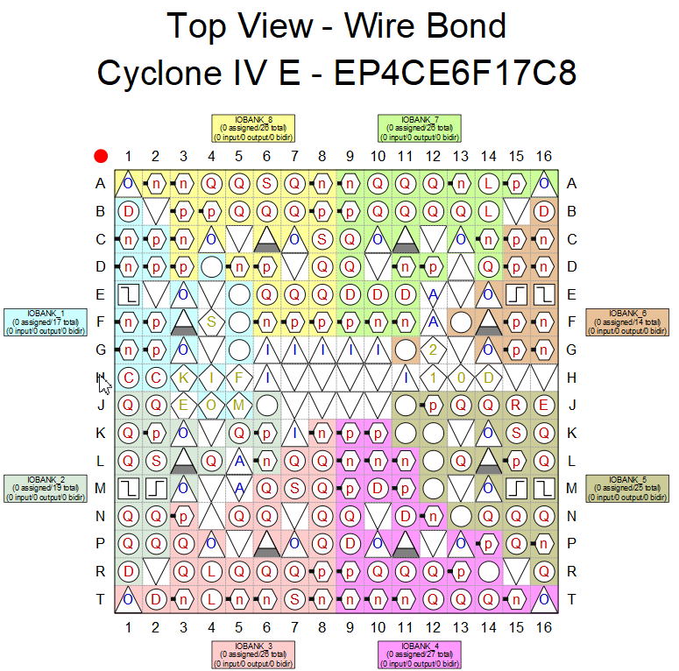
模块名 | 原理图信号名 | 管脚名 |  | 备注 | GPIO个数
JTAG | TCK | H3 |  | 不复用 | NA
 | TDO | J4 |  | 不复用 | NA
 | TMS | J5 |  | 不复用 | NA
 | TDI | H4 |  | 不复用 | NA
AS | DCLK | H1 |  | 不复用 | NA
 | CONF_DONE | H14 |  | 不复用 | NA
 | nconfig | H5 |  | 不复用 | NA
 | data0 | H2 |  | 不复用 | NA
 | asdo | C1 |  | 不复用 | NA
 | nce | J3 |  | 不复用 | NA
 | ncso | D2 |  | 不复用 | NA
时钟 | CLK_IN | E1 | 专用时钟管脚 | 不复用 | 1
复位 | RESET_N | E15 |  | 不复用 | 2
按键 | KEY2 | E16 |  | 不复用 | 3
 | KEY3 | M1 |  | 不复用 | 4
 | KEY4 | M2 |  | 不复用 | 5
 | KEY5 | M15 |  | 不复用 | 6
LED | LED0 | D4 |  | 不复用 | 7
 | LED1 | E5 |  | 不复用 | 8
 | LED2 | F5 |  | 不复用 | 9
 | LED3 | B1 |  | 不复用 | 10
 | LED4 | C2 |  | 不复用 | 11
 | LED5 | F3 |  | 不复用 | 12
 | LED6 | D1 |  | 不复用 | 13
 | LED7 | G5 |  | 不复用 | 14
TLC549 | TLC549_CLK | M8 |  | 不复用 | 15
 | TLC549_DO | N8 |  | 不复用 | 16
 | TLC549_CS | P8 |  | 不复用 | 17
TLC5615 | TLC5615_CLK | T7 |  | 不复用 | 18
 | TLC5615_DI | R7 |  | 不复用 | 19
 | TLC5615_CS | L8 |  | 不复用 | 20
VGA | VGA_D0 | G11 |  | 不复用 | 21
 | VGA_D1 | D15 |  | 不复用 | 22
 | VGA_D2 | D16 |  | 不复用 | 23
 | VGA_D3 | F14 |  | 不复用 | 24
 | VGA_D4 | B16 |  | 不复用 | 25
 | VGA_D5 | F15 |  | 不复用 | 26
 | VGA_D6 | F13 |  | 不复用 | 27
 | VGA_D7 | G15 |  | 不复用 | 28
 | VGA_D8 | J13 |  | 不复用 | 29
 | VGA_D9 | J12 |  | 不复用 | 30
 | VGA_D10 | J14 |  | 不复用 | 31
 | VGA_D11 | J15 |  | 不复用 | 32
 | VGA_D12 | J16 |  | 不复用 | 33
 | VGA_D13 | K15 |  | 不复用 | 34
 | VGA_D14 | K16 |  | 不复用 | 35
 | VGA_D15 | J11 |  | 不复用 | 36
 | VGA_VSY | C16 |  | 不复用 | 37
 | VGA_HSY | C15 |  | 不复用 | 38
SDRAM | sdram_clk | R4 | 专用时钟管脚 | 不复用 | 39
 | sdram_data[0] | R8 |  | 不复用 | 40
 | sdram_data[1] | T8 |  | 不复用 | 41
 | sdram_data[2] | R9 |  | 不复用 | 42
 | sdram_data[3] | T9 |  | 不复用 | 43
 | sdram_data[4] | K9 |  | 不复用 | 44
 | sdram_data[5] | L9 |  | 不复用 | 45
 | sdram_data[6] | M9 |  | 不复用 | 46
 | sdram_data[7] | N9 |  | 不复用 | 47
 | sdram_data[8] | R10 |  | 不复用 | 48
 | sdram_data[9] | T10 |  | 不复用 | 49
 | sdram_data[10] | R11 |  | 不复用 | 50
 | sdram_data[11] | T11 |  | 不复用 | 51
 | sdram_data[12] | R12 |  | 不复用 | 52
 | sdram_data[13] | T12 |  | 不复用 | 53
 | sdram_data[14] | K10 |  | 不复用 | 54
 | sdram_data[15] | L10 |  | 不复用 | 55
 | sdram_command[0] | M12 |  | 不复用 | 56
 | sdram_command[1] | L12 |  | 不复用 | 57
 | sdram_command[2] | K12 |  | 不复用 | 58
 | sdram_command[3] | N14 |  | 不复用 | 59
 | sdram_command[4] | P15 |  | 不复用 | 60
 | sdram_address[0] | P9 |  | 不复用 | 61
 | sdram_address[1] | P11 |  | 不复用 | 62
 | sdram_address[2] | R13 |  | 不复用 | 63
 | sdram_address[3] | T13 |  | 不复用 | 64
 | sdram_address[4] | M10 |  | 不复用 | 65
 | sdram_address[5] | N11 |  | 不复用 | 66
 | sdram_address[6] | T14 |  | 不复用 | 67
 | sdram_address[7] | T15 |  | 不复用 | 68
 | sdram_address[8] | R14 |  | 不复用 | 69
 | sdram_address[9] | P14 |  | 不复用 | 70
 | sdram_address[10] | L11 |  | 不复用 | 71
 | sdram_address[11] | M11 |  | 不复用 | 72
 | sdram_address[12] | N12 |  | 不复用 | 73
 | sdram_address[13] | N13 |  | 不复用 | 74
 | sdram_dqm[0] | P16 |  | 不复用 | 75
 | sdram_dqm[1] | K11 |  | 不复用 | 76
LCD1602/LCD12864 | LCD_Data[0] | E7 |  | 不复用 | 77
 | LCD_Data[1] | E6 |  | 不复用 | 78
 | LCD_Data[2] | A5 |  | 不复用 | 79
 | LCD_Data[3] | A2 |  | 不复用 | 80
 | LCD_Data[4] | B5 |  | 不复用 | 81
 | LCD_Data[5] | A4 |  | 不复用 | 82
 | LCD_Data[6] | B4 |  | 不复用 | 83
 | LCD_Data[7] | D5 |  | 不复用 | 84
 | LCD_back_light | D6 |  | 不复用 | 85
 | LCD_E | B6 |  | 不复用 | 86
 | LCD_RW | A6 |  | 不复用 | 87
 | LCD_RS | C6 |  | 不复用 | 88
uart | UART_RXD | C14 |  | 不复用 | 89
 | UART_TXD | D14 |  | 不复用 | 90
数码管 | SEG_DUAN[0] | F2 |  | 不复用 | 91
 | SEG_DUAN[1] | F1 |  | 不复用 | 92
 | SEG_DUAN[2] | G2 |  | 不复用 | 93
 | SEG_DUAN[3] | G1 |  | 不复用 | 94
 | SEG_DUAN[4] | J2 |  | 不复用 | 95
 | SEG_DUAN[5] | J1 |  | 不复用 | 96
 | SEG_DUAN[6] | J6 |  | 不复用 | 97
 | SEG_DUAN[7] | K6 |  | 不复用 | 98
 | SEG_WEI[3] | A3 |  | 不复用 | 99
 | SEG_WEI[2] | B3 |  | 不复用 | 100
 | SEG_WEI[1] | C3 |  | 不复用 | 101
 | SEG_WEI[0] | D3 |  | 不复用 | 102
IIC | AT24C02_SDA | T6 |  | 不复用 | 103
 | AT24C02_SCL | L7 |  | 不复用 | 104
FM | FM_IN | R16 |  | 不复用 | 105
TFT | TFT_CSX | L6 |  | 不复用 | 106
 | TFT_DCX | K2 |  | 不复用 | 107
 | TFT_WRX | K1 |  | 不复用 | 108
 | TFT_RDX | L2 |  | 不复用 | 109
 | TFT_RESX | L1 |  | 不复用 | 110
 | TFT_DB0 | L3 |  | 不复用 | 111
 | TFT_DB1 | N2 |  | 不复用 | 112
 | TFT_DB2 | N1 |  | 不复用 | 113
 | TFT_DB3 | K5 |  | 不复用 | 114
 | TFT_DB4 | L4 |  | 不复用 | 115
 | TFT_DB5 | R1 |  | 不复用 | 116
 | TFT_DB6 | P2 |  | 不复用 | 117
 | TFT_DB7 | P1 |  | 不复用 | 118
 | TFT_DB8 | N3 |  | 不复用 | 119
 | TFT_DB9 | P3 |  | 不复用 | 120
 | TFT_DB10 | R3 |  | 不复用 | 121
 | TFT_DB11 | T3 |  | 不复用 | 122
 | TFT_DB12 | T2 |  | 不复用 | 123
 | TFT_DB13 | T4 |  | 不复用 | 124
 | TFT_DB14 | N5 |  | 不复用 | 125
 | TFT_DB15 | N6 |  | 不复用 | 126
TF卡 | SD_CLK | N15 |  | 不复用 | 127
 | SD_CMD | N16 |  | 不复用 | 128
 | SD_D0 | L15 |  | 不复用 | 129
 | SD_D1 | L16 |  | 不复用 | 130
 | SD_D2 | L13 |  | 不复用 | 131
 | SD_D3 | L14 |  | 不复用 | 132
摄像头1 | cmos1_sclk | C9 |  | 不复用 | 133
 | cmos1_vsync | B10 |  | 不复用 | 134
 | cmos1_pclk | A10 |  | 不复用 | 135
 | cmos1_idata[7] | A15 |  | 不复用 | 136
 | cmos1_idata[5] | F11 |  | 不复用 | 137
 | cmos1_idata[3] | F9 | 专用时钟管脚 | 不复用 | 138
 | cmos1_idata[1] | F10 |  | 不复用 | 139
 | cmos1_sda | C11 |  | 不复用 | 140
 | cmos1_href | B11 |  | 不复用 | 141
 | cmos1_xclk | A11 |  | 不复用 | 142
 | cmos1_idata[6] | B12 |  | 不复用 | 143
 | cmos1_idata[4] | B14 |  | 不复用 | 144
 | cmos1_idata[2] | A12 |  | 不复用 | 145
 | cmos1_idata[0] | E11 |  | 不复用 | 146
摄像头2 | cmos2_sclk | F7 |  | 不复用 | 147
 | cmos2_vsync | F6 |  | 不复用 | 148
 | cmos2_pclk | B7 |  | 不复用 | 149
 | cmos2_idata[7] | A7 |  | 不复用 | 150
 | cmos2_idata[5] | E9 |  | 不复用 | 151
 | cmos2_idata[3] | E8 |  | 不复用 | 152
 | cmos2_idata[1] | D8 |  | 不复用 | 153
 | cmos2_sda | C8 |  | 不复用 | 154
 | cmos2_href | B8 |  | 不复用 | 155
 | cmos2_xclk | A8 |  | 不复用 | 156
 | cmos2_idata[6] | B9 |  | 不复用 | 157
 | cmos2_idata[4] | F8 |  | 不复用 | 158
 | cmos2_idata[2] | A9 |  | 不复用 | 159
 | cmos2_idata[0] | D9 |  | 不复用 | 160
RF24L01 | RF_CE | D11 |  | 不复用 | 161
 | RF_SCK | D12 |  | 不复用 | 162
 | RF_MISO | A13 |  | 不复用 | 163
 | RF_CSN | B13 |  | 不复用 | 164
 | RF_MOSI | A14 |  | 不复用 | 165
 | RF_IRQ | E10 |  | 不复用 | 166
温湿度传感器 | DH1_DATA | R6 |  | 不复用 | 167
步进电机驱动模块接口 | MOTO_IN1 | M6 |  | 不复用 | 168
 | MOTO_IN2 | P6 |  | 不复用 | 169
 | MOTO_IN3 | M7 |  | 不复用 | 170
 | MOTO_IN4 | K8 |  | 不复用 | 171
 | MOTO_IN5 | R5 |  | 不复用 | 172
 | MOTO_IN6 | T5 |  | 不复用 | 173

